Лист 1
Прайс-лист
МИР ПРЯЖИ

В валюте: руб. (курс 1).
Цены указаны на 07.08.2020

№ | Номенклатура/ Характеристика номенклатуры | Описание | Изображение | Артикул | Цена | Ед. | Остаток | Ссылка на сайт
 | Свадебный набор | Свадебный набор | 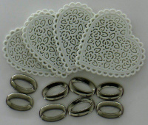 |  | 63.00 |  |  | Изображение
 | Свадебный набор |  |  |  | 63.00 | шт | 394 | Изображение
 | Сердце декоративное 38 мм, 10 шт/упак | Сердце декоративное 38 мм, 10 шт/упак |  |  | 56.00 |  |  | Изображение
 | Сердце декоративное 38 мм, 10 шт/упак |  |  |  | 56.00 | упак | 98 | Изображение

